フォーマット
日付 | 2023-05-22
目的 | 多成分の合金の硬さ分析 【背景】 材料の特性は、製品の性能に直結するため、良い特性の材料を見つけることは重要である。しかし、材料の候補を見つける際に、構成元素の種類のみを考えても、膨大な組み合わせが考えられる。実証実験繰り返しのみで目的とする材料を開発しようとすると長い時間がかかるため、データも活用する動きが広まっている。 今回は合金の硬さ(定義は下の図1)に着目し,データ分析を行った。実際に、硬い合金は切削工具、金型などで必要とされている。 【目的】 材料開発にかかる時間の短縮のため、データをもとに材料の性質を予測し、その予測モデルをもとに優れた性質(ここでは硬さ)を示す材料の組成式を出力するプログラムを作成すること。 【概要】 文献[1,2]から取得した、組成式と硬さの実験値等が記載されたデータセットを用い、硬さをターゲット変数として線形回帰分析を行った。説明変数としては、文献[3]の内容を参考にし、組成式から簡単に計算できるものを８つ利用した。多成分合金の分析手法は、LASSOを使った。LASSOは、重要な特徴量以外の係数を０にして返すので、分析結果の解釈がしやすいのがこの手法の利点である。一方で、弱みとして線形回帰なので線形の関係性しかとらえることができない。今回は結果の解釈性を重視してLASSOを選択した。分析の結果、決定係数R2は0.44程度で回帰式の当てはまりは良くなかった。 分析結果をもとに、優れた特性を示す組成式の候補を出力するプログラムを実装した。コードは文献[4],文献[5]を参考にした。手法としては可能な組成式の候補を虱潰しに探索するのは計算量が多すぎるため、限られた時間で最適解に近づける遺伝的アルゴリズムを使った。また、材料の候補の探索は、均一な固溶体ができるような組成式に制約に当てはまるものだけについて行った(条件①合金を構成する金属原子の半径にバラツキがない。条件②熱力学的に安定であること)。

想定業界 | 素材、電機メーカー
想定企業 | 神戸製鋼所
想定ポジション | 材料開発部門
使用言語・環境 | Python Jupyter Lab

成果物（出力結果）
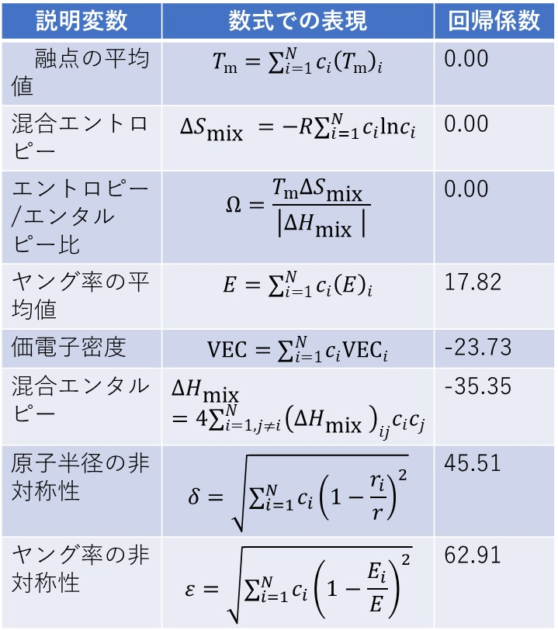 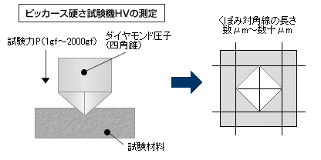 【結果の詳細】 分析に使用したデータ数は200ほどで、組成式と目的変数の硬さのみを使用し分析を行った。 5分割交差検証し、最も誤差関数が少なくなるように正則化パラメーターと回帰係数を選んだ。 得られた回帰係数の表１を上にしめす。回帰係数の大きな4つの変数について、まず価電子密度VECは、FCC構造とBCC構造の安定性を測る指標として有用であると考えられている。VEC ≦ 6.87 でBCC単相，6.87≦VEC≦8でBCCとFCCの二相、8≦VECでFCC単相となることが経験的に知られており[7]、小さなVECはBCC相の形成にともない強度が高くなる[7]。よって硬さとVECの負の相関が説明できる。また、混合エンタルピーについては、大きな混合エンタルピーは相分離を促進する[3]ため合金は脆くなる。よって混合エンタルピーと硬さの負の相関を説明ができる。原子半径の非対称性と硬さの正の相関は、合金元素の原子サイズ差に起因した格子ひずみが材料の強度が上昇に寄与している[7]という記述によって説明できる。ヤング率の非対称性の回帰係数が最も大きな絶対値を持つ理由はわからなかった。また分析の精度が低い理由としては、今回分析で使用した合金のデータ全体の特徴として、目的変数を得る実験の測定温度等の実験条件についての詳細を無視して全部一様な扱いをしたことや、データ数の少なさなどがあげられる。 遺伝的アルゴリズムの設定としては、突然変異による組成式として5つの金属元素と組成比をそれぞれランダムに振り分け、交雑については親となる２つの合金のと構成元素と組成比をそれぞれ入れ替え子世代を作成した。これにより硬い材料の候補を出力した。 【効果】 データシートを読み込ませると、硬い材料の候補を出力プログラムを実装した。今回の予測の結果が妥当であれば、材料開発の時間と労力の削減ができる。 【工夫したこと】工夫した点：その物質が合成可能かという観点からの材料の知見を考慮に入れ、新材料候補を探索した点。 【問題点】①分析結果について、材料科学の観点から説明できない係数(ヤング率の非対称性の回帰係数)が最重要の係数となった。②分析の当てはまりがよくなかった。高い精度で予測するためには、材料の硬さと強い関係を持つような特徴量を見つけ出す必要があるができていない。 【問題点の解決策】問題点①、②の解決のため、考えられる説明変数をよりたくさん列挙したり(過学習を防ぐため重要でない特徴量を刈り込むことが前提)、実験データをより集めてた上で解析することが考えられる。 【今後の施策】 今回は合金の硬さに着目して分析したが、例えばほかの物質群、他の物質の性質に変えても同様の手法で分析ができるので応用する。

図１ 今回の分析の目的変数の測定方法
四角錐の圧子で押し込み試験を行い、押し込みにより形成される圧痕から硬さをきめる。画像は文献[6]のもの。
表１ 説明変数と対応する回帰係数
ここで、cは組成比、i,jは原子の通し番号、Rは気体定数, T_{m}は融点、rは原子半径、Eはヤング率。

記述コード等
コードは長くなるため、 https://github.com/tomeNDO7/portfolio 合金の硬さ分析_提出コードのフォルダ内にアップロードしている。 参考文献 [1] Borg, C.K.H., Frey, C., Moh, J. et al. Expanded dataset of mechanical properties and observed phases of multi-principal element alloys. Sci Data 7, 430 (2020). [2]Takeuchi, A., Inoue, A. Classification of bulk metallic glasses by atomic size difference, heat of mixing, period of constituent elements and its application to characterization of the main alloying element. Mater. Trans. JIM 46, 2817 (2005). [3]Rickman, J.M., Chan, H.M., Harmer, M.P. et al. Materials informatics for the screening of multi-principal elements and high-entropy alloys. Nat Commun 10, 2618 (2019). [4] Pythonで入門 遺伝的アルゴリズム https://qiita.com/simonritchie/items/d7f1596e7d034b9422ce [5] David Kopec著 Classic Computer Science Problems in Python First Edition (Manning社, 2019) [6] 株式会社マツザワ 製品紹介ページ http://www.matsuzawa-ht.com/item/m_vick.htm [7] Mitsuharu,T., Takeshi, N. and Takayoshi N. Journal of The Japan Institute of Light Metals, Vol. 70, 14 (2020).

